상품제안서
포레스타 8K 3단 수동 양우산 암막 UV코팅(UPF50+) | 상품코드: F22571

 |  |  |  |  |  |  | 02-412-0044 | www.easy1.co.kr
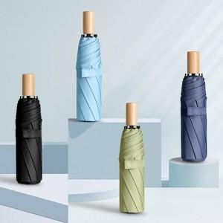

【상세/제작정보】

【인쇄/포장옵션】 | 실크 / 포장지포장

【공급단가】 | 수량 | 100~ | 300~ | 500~ | 1,000~ | 3,000~
*VAT별도 | 단가 | 8,840원 | 8,520원 | 8,200원 | 7,880원 | 7,680원

【상품 URL】 | https://dev.easy1.co.kr:443/src/goods_detail.php?gdno=22571

